Лист1

Условия минимальной РРЦ - коэффициент 2
Бланк заказа "Dan&Dani" Премиум коллекции "Осень-Зима "
рейтузы для мальчиков и девочек от 3-х лет
Наименование | м/д | Состав | Артикул | Цвет | Размер, см | Рост, см | Возраст | Цена 1шт. (руб.) | Заказ (шт.) | Сумма (руб.) | Фото
Рейтузы со штрипками | уни | 50% шерсть 50% акрил | 41241C-22-110 | светло-серый | 110 | 110-116 | 5 лет | 650 |  | -
Рейтузы со штрипками | д | 50% шерсть 50% акрил | 41241C-15-110 | фуксия | 110 | 110-116 | 5 лет | 650 |  | -
Рейтузы со штрипками | д | 50% шерсть 50% акрил | 41241C-50-110 | тёмно-брусничный | 110 | 110-116 | 5 лет | 650 |  | -
Рейтузы со штрипками | д | 50% шерсть 50% акрил | 41241C-25-110 | красный | 110 | 110-116 | 5 лет | 650 |  | -
Рейтузы | д | 50% шерсть 50% акрил | 41247C-11-116 | молочный | 116 | 116-122 | 6 лет | 750 |  | - | 
 |  |  | 41247C-11-122 |  | 122 | 122-128 | 7 лет | 750 |  | -
 |  |  | 41247C-11-128 |  | 128 | 128-134 | 8 лет | 750 |  | -
 |  |  | 41247C-11-134 |  | 134 | 134-140 | 9 лет | 750 |  | -
Рейтузы | д | 50% шерсть 50% акрил | 41247C-61-110 | светло-бежевый | 110 | 110-116 | 5 лет | 650 |  | - | 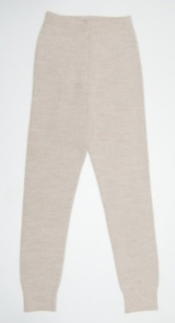
 |  |  | 41247C-61-122 |  | 122 | 122-128 | 7 лет | 750 |  | -
Рейтузы | уни | 50% шерсть 50% акрил | 41247C-22-110 | светло-серый | 110 | 110-116 | 5 лет | 650 |  | - | 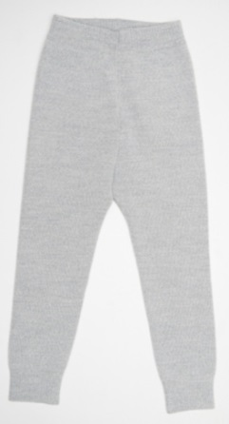
 |  |  | 41247C-22-116 |  | 116 | 116-122 | 6 лет | 750 |  | -
 |  |  | 41247C-22-122 |  | 122 | 122-128 | 7 лет | 750 |  | -
 |  |  | 41247C-22-128 |  | 128 | 128-134 | 8 лет | 750 |  | -
Рейтузы | д | 50% шерсть 50% акрил | 41247C-15-98 | фуксия | 98 | 98-104 | 3 года | 650 |  | - | 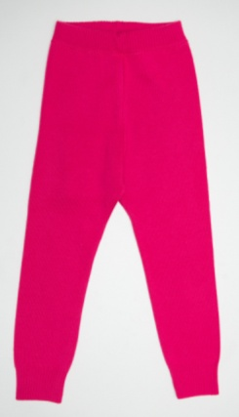
 |  |  | 41247C-15-104 |  | 104 | 104-110 | 4,5 года | 650 |  | -
 |  |  | 41247C-15-110 |  | 110 | 110-116 | 5 лет | 650 |  | -
 |  |  | 41247C-15-116 |  | 116 | 116-122 | 6 лет | 750 |  | -
Рейтузы | уни | 50% шерсть 50% акрил | 41247C-98-98 | тёмно-синий | 98 | 98-104 | 3 года | 650 |  | - | 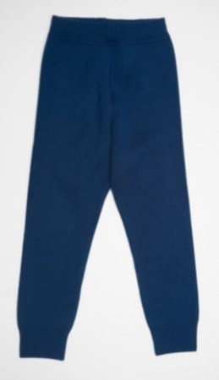
 |  |  | 41247C-98-104 |  | 104 | 104-110 | 4,5 года | 650 |  | -
 |  |  | 41247C-98-110 |  | 110 | 110-116 | 5 лет | 650 |  | -
 |  |  | 41247C-98-116 |  | 116 | 116-122 | 6 лет | 750 |  | -
 |  |  | 41247C-98-122 |  | 122 | 122-128 | 7 лет | 750 |  | -
 |  |  | 41247C-98-128 |  | 128 | 128-134 | 8 лет | 750 |  | -
Рейтузы | уни | 50% шерсть 50% акрил | 41247C-33-98 | средне-серый | 98 | 98-104 | 3 года | 650 |  | - | 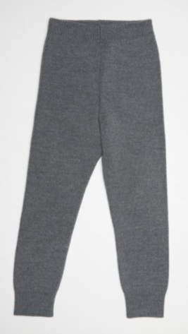
 |  |  | 41247C-33-110 |  | 110 | 110-116 | 5 лет | 650 |  | -
 |  |  | 41247C-33-116 |  | 116 | 116-122 | 6 лет | 750 |  | -
 |  |  | 41247C-33-122 |  | 122 | 122-128 | 7 лет | 750 |  | -
 |  |  | 41247C-33-128 |  | 128 | 128-134 | 8 лет | 750 |  | -
Рейтузы | уни | 50% шерсть 50% акрил | 41247C-18-98 | черный | 98 | 98-104 | 3 года | 650 |  | - | 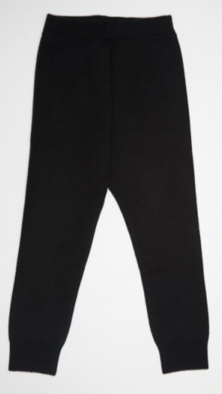
 |  |  | 41247C-18-104 |  | 104 | 104-110 | 4,5 года | 650 |  | -
 |  |  | 41247C-18-110 |  | 110 | 110-116 | 5 лет | 650 |  | -
 |  |  | 41247C-18-116 |  | 116 | 116-122 | 6 лет | 750 |  | -
 |  |  | 41247C-18-122 |  | 122 | 122-128 | 7 лет | 750 |  | -
 |  |  | 41247C-18-128 |  | 128 | 128-134 | 8 лет | 750 |  | -
Рейтузы "Триумф" | уни | 50% шерсть 50% акрил | 41526G-18-116 | Черный | 116 | 116-122 см | 6 лет | 450 |  | - | 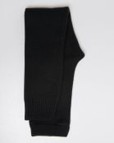
 |  |  | 41526G-18-122 |  | 122 | 122-128 см | 7 лет | 450 |  | -
 |  |  | 41526G-18-134 |  | 134 | 134-140 см | 9 лет | 450 |  | -
Рейтузы "Триумф" | уни | 50% шерсть 50% акрил | 41526G-22-116 | светло-серый | 116 | 116-122 см | 6 лет | 450 |  | - | 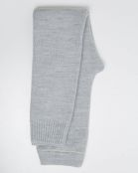
 |  |  | 41526G-22-134 |  | 134 | 134-140 см | 9 лет | 450 |  | -
 |  |  | 41526G-22-140 |  | 140 | 140-146 | 10 лет | 450 |  | -
 |  |  | 41526G-22-146 |  | 146 | 146-152 | 11 лет | 450 |  | -
 |  |  | 41526G-22-152 |  | 152 | 152-158 | 12 лет | 450 |  | -
Рейтузы "Триумф" | уни | 50% шерсть 50% акрил | 41526G-33-116 | средне-серый | 116 | 116-122 | 6 лет | 450 |  | - | 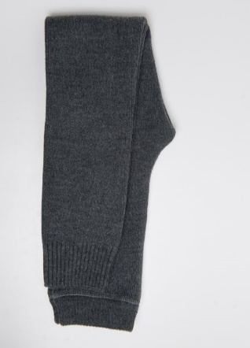
Рейтузы "Триумф" | уни | 50% шерсть 50% акрил | 41526G-98-134 | темно-синий | 134 | 134-140 | 9 лет | 500 |  | - | 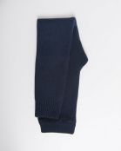
Рейтузы "Промо"тонкие | уни | 50% шерсть 50% акрил | 41591G-22-146 | светло-серый | 146 | 146-152 | 11 лет | 450 |  | -
Рейтузы "Промо" | уни | 50% шерсть 50% акрил | 41591G-18-116 | черный | 116 | 116-122 см | 6 лет | 450 |  | - | 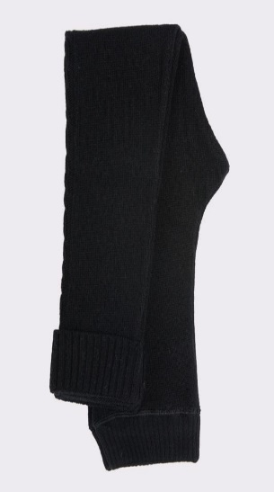 нет фото
 |  |  | 41591G-18-122 |  | 122 | 122-128 см | 7 лет | 450 |  | -
 |  |  | 41591G-18-128 |  | 128 | 128-134 см | 8 лет | 450 |  | -
 |  |  | 41591G-18-134 |  | 134 | 134-140 см | 9 лет | 450 |  | -
 |  |  | 41591G-18-140 |  | 140 | 140-146 см | 10 лет | 450 |  | -
 |  |  | 41591G-18-146 |  | 146 | 146-152 см | 11 лет | 500 |  | -
 |  |  | 41591G-18-152 |  | 152 | 152-158 см | 12 лет | 500 |  | -
Рейтузы "Промо" | уни | 50% шерсть 50% акрил | 41591G-22-116 | светло-серый | 116 | 116-122 см | 6 лет | 450 |  | - | 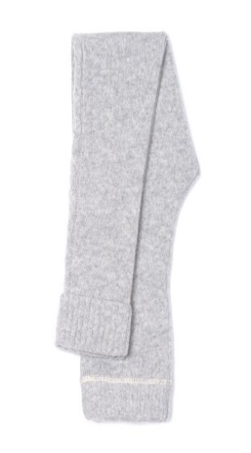 нет фото
 |  |  | 41591G-22-122 |  | 122 | 122-128 см | 7 лет | 450 |  | -
 |  |  | 41591G-22-128 |  | 128 | 128-134 см | 8 лет | 450 |  | -
 |  |  | 41591G-22-134 |  | 134 | 134-140 см | 9 лет | 450 |  | -
 |  |  | 41591G-22-140 |  | 140 | 140-146 см | 10 лет | 450 |  | -
 |  |  | 41591G-22-152 |  | 152 | 152-158 см | 11 лет | 500 |  | -
Рейтузы "Промо" | уни | 50% шерсть 50% акрил | 41591G-33-116 | средне-серый | 116 | 116-122 см | 6 лет | 450 |  | - | 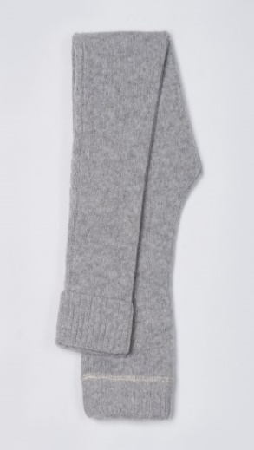 нет фото
 |  |  | 41591G-33-140 |  | 140 | 140-146 см | 10 лет | 450 |  | -
 |  |  | 41591G-33-146 |  | 146 | 146-152 см | 11 лет | 500 |  | -
Рейтузы "Промо" | уни | 50% шерсть 50% акрил | 41591G-44-116 | графит | 116 | 116-122 см | 6 лет | 450 |  | - | 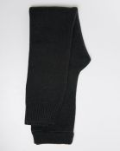 нет фото
 |  |  | 41591G-44-128 |  | 128 | 128-134 см | 8 лет | 450 |  | -
 |  |  | 41591G-44-140 |  | 140 | 140-146 см | 10 лет | 450 |  | -
Рейтузы "Промо" | уни | 50% шерсть 50% акрил | 41591G-98-134 | темно-синий | 134 | 134-140 см | 9 лет | 450 |  | - | 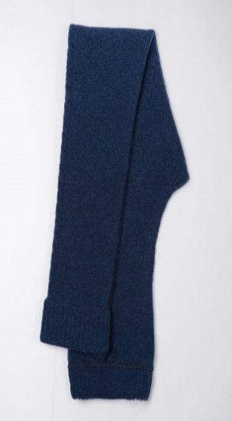
Рейтузы "Кристалл" | уни | 80% шерсть 20% нейлон | 41527N-18-146 | черный | 146 | 146-152 | 11 лет | 650 |  | - | 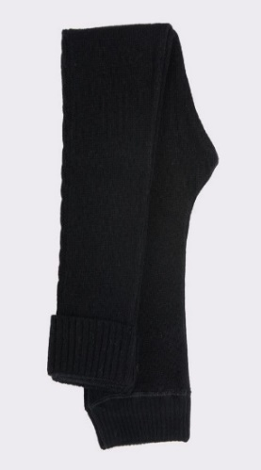
Рейтузы "Кристалл" | уни | 80% шерсть 20% нейлон | 41527N-22-134 | светло-серый | 134 | 134-140 | 9 лет | 600 |  | - | 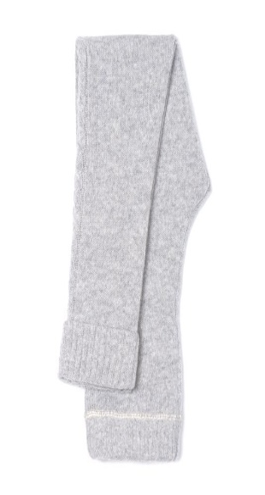 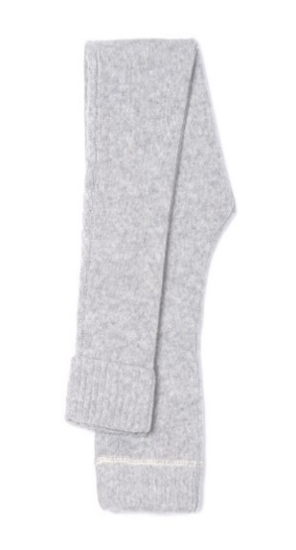
Рейтузы "Кристалл" | д | 80% шерсть 20% нейлон | 41527N-35-116 | коричневый | 116 | 116-122 | 6 лет | 600 |  | - | 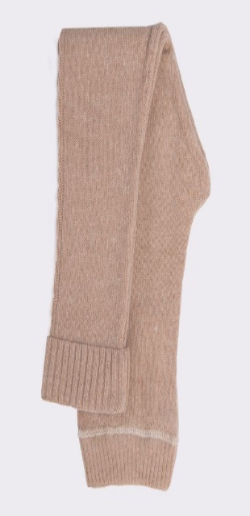
 |  |  | 41527N-35-122 |  | 122 | 122-128 | 7 лет | 600 |  | -
 |  |  | 41527N-35-128 |  | 128 | 128-134 | 8 лет | 600 |  | -
 |  |  | 41527N-35-134 |  | 134 | 134-140 | 9 лет | 600 |  | -
 |  |  | 41527N-35-140 |  | 140 | 140-146 | 10 лет | 600 |  | -
 |  |  | 41527N-35-146 |  | 146 | 146-152 | 11 лет | 650 |  | -
итого |  |  |  |  |  |  |  |  | 0 | 0

